1 Archivement
En esta columna se marcan los puntos obtenidos por cada actividad desarrollada. Si no se desarrollo la actividad poner Cero.

 | Team Members: |  |  | Addresing

1 | Rodriguez Rodriguez Erik Ruben |  |  | Private | 10.10.0.0/16 | Date:
2 | Rosales Espinosa Daniel Alejandro | Espi |  | Public | 170.0.0.0/16

 | Deliverable |  | Achievements |  | Accomplished |  |  | (A) | Utilizar el formato utilizado para subnetting

TASK 1
 | multiuser mode topology | 3 | 0
 | VLSM addressing scheme (A) | 7 | 7
 | Conectividad extremo-a-extremo | 10

 | Static Routing
 | Static Route | 2 | 2
 | Default Static Route | 2 | 2
 | Ruta de respaldo | 2 | 2

 | LAN

 | VLANs & Tuncking (HQ, Branch) | 8 | 8
 | Sales
 | Accounting
 | HR
 | Production
 | Management
 | Native
 | Inter-VLAN Routing (HQ, Branch) | 10 | 10

TASK 2

 | Redundancy
 | Etherchannel PAgP | 3 | 3
 | HSRP | 3 | 3

 | DHCP
 | DHCP server | 10 | 8
 | DHCP Relay Agent | 5 | 5

 | Management
 | Syslog | 5 | 2
 | DNS | 2 | 2

 | Services
 | Web | 3 | 3
 | Ftp | 3 | 3
 | Mail | 3 | 0

TASK 3

 | Remote management configuration SSH | 2 | 2
 | Switch port security configuration | 2 | 0

TASK 4

 | Team Work Evidence | 5 | 1
 | Lessons Learned | 5 | 5
 | Troubleshooting | 5 | 4 |  |  |  | Problemas encotrados y como se resolvieron

 |  |  | 72 |  | 0

 |  | 100

3 Lessons Learned
Lessons learned are the documented information that reflects both the positive and negative experiences of a project.
https://www.pmi.org/learning/library/lessons-learned-next-level-communicating-7991

Lessons learned
organizational knwoledge
organizational knwoledge sharing
Lessson Learned
 |  |  |  |  | wikis, blogs,
1 | Estrategía Utilizada para solucionar el problema | Comprobar la ubicación el error y cual era el comando faltante y/o la IP mal colocada
2 | Que me funciono y lo volveré a repetir | La conectividad, las VLANS del lado izquierdo, algunos servicios, el servicio Web, FTP, SSH, DHCP, HSRP, Etherchannel, enrutamiento entre VLANS
3 | Que no funciono y no lo volverá a utilizar | El lado derecho no funcionó ya que no quedó el DHCP
4 | Reflexión Final | El caso de estudio mostró ser un reto tanto para trabajar bajo presión, entender el funcionamiento de una topología de red, de que se aprende más de los errores que de los logros y también a como coordinarse con un compañero de trabajo y mejorar las técnicas de comunicación y administración para obtener los resultados si bien no esperados, por lo menos satisfactorios a nivel personal |  | https://www.pmi.org/learning/library/applying-lessons-learned-implement-project-8344

1 | What went right | La parte del lado izquierdo de la topología, VLANS, DHCP, HSRP, Etherchannel y algunos servicios Web
2 | What went wrong | El lado derecho de la topología al no conseguir configurar correctamente el DHCP
3 | What needs to be improved | Entender de mejor forma como trabaja una topología, tener un orden al momento de asignar y administrar toda una red y más aún, las habilidades de comprensión de algunos temas | 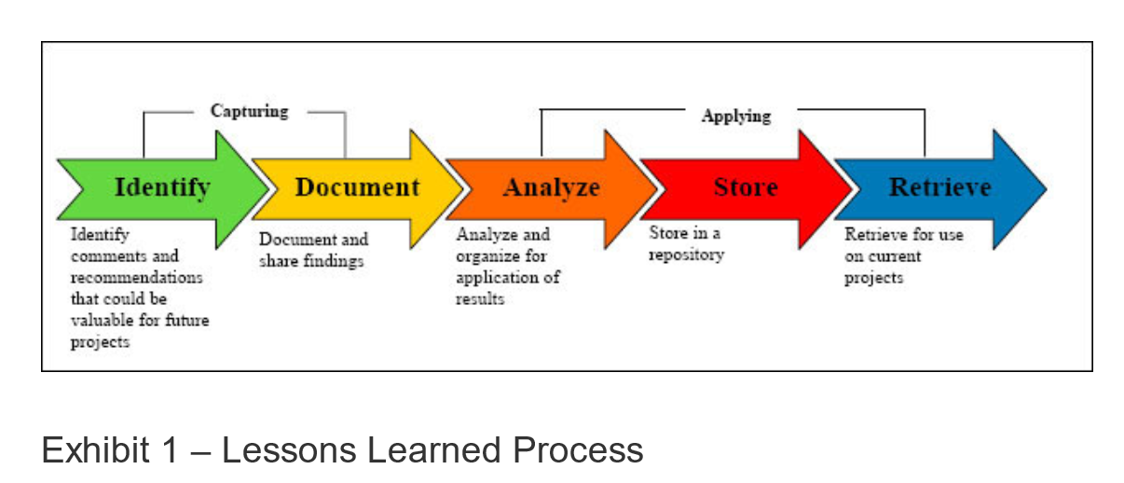

4 TeamWork
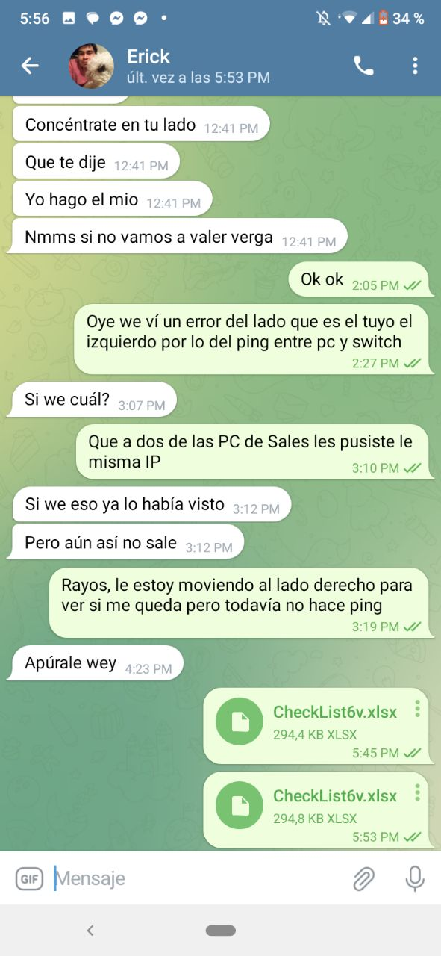
Evidences
1 |  | Video llamadas
2 |  | Whatsapp Messages
3 |  | Videos
4 |  | Administración del proyecto
. |  | GitHub
.
.
.
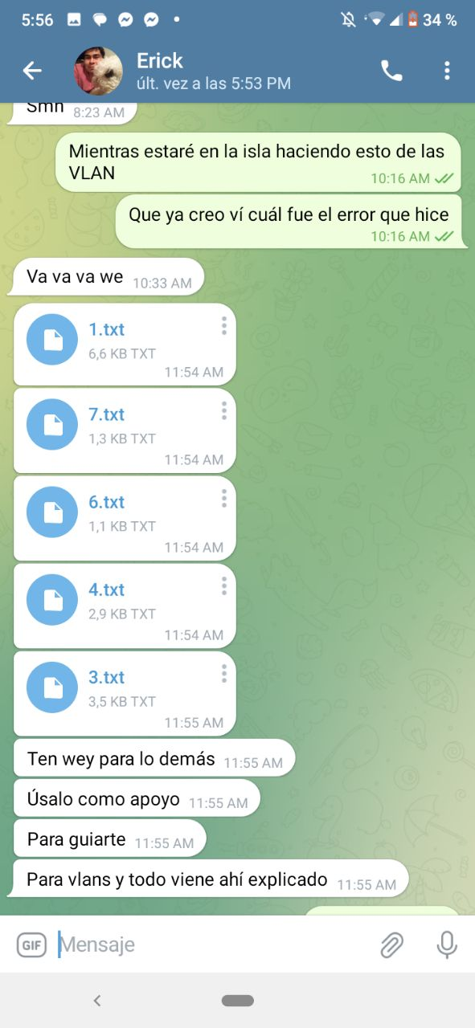
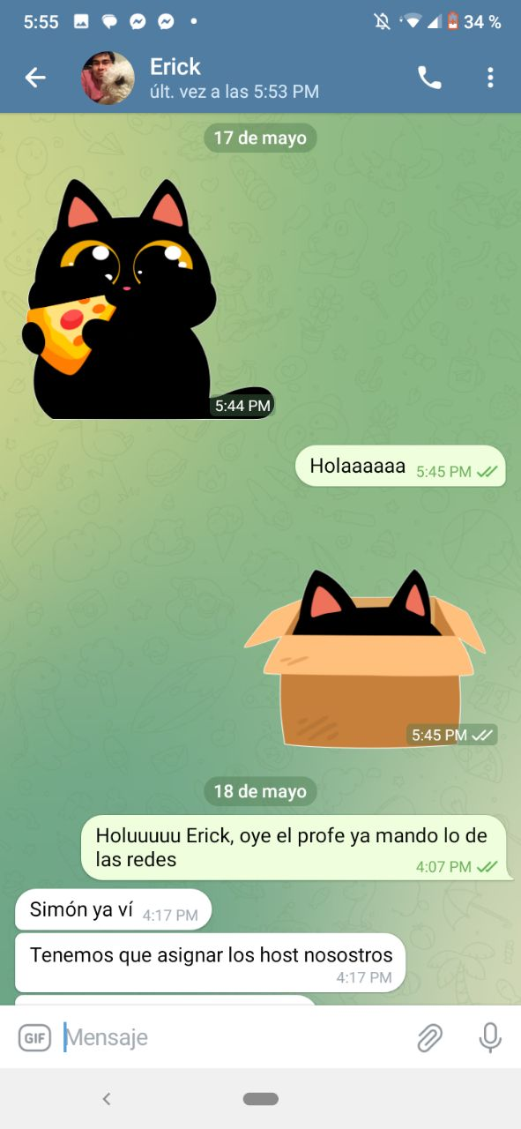
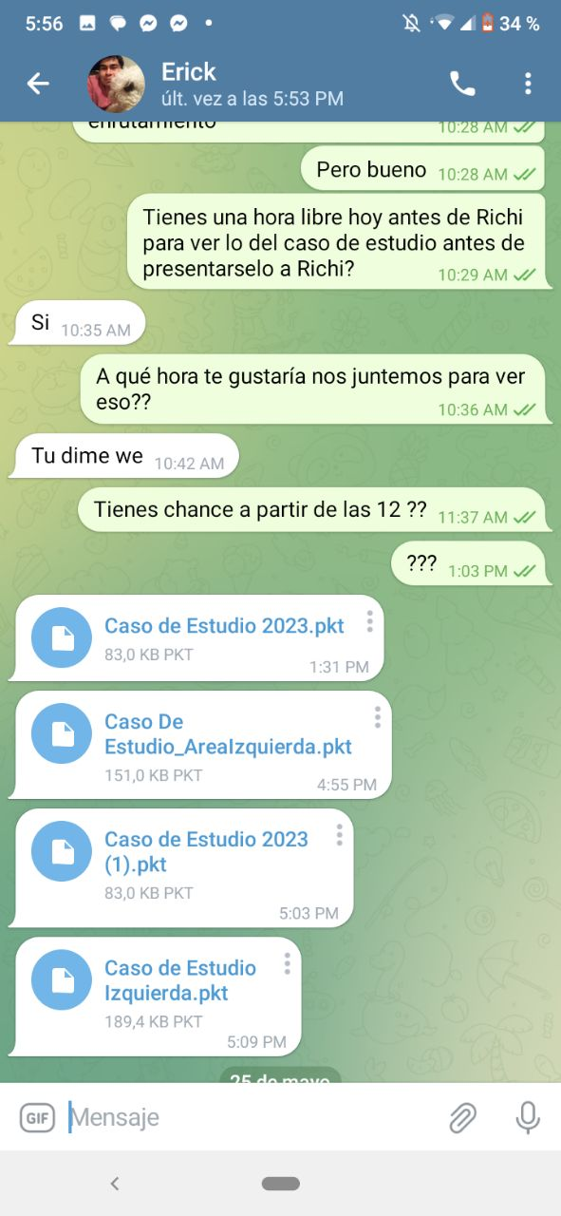
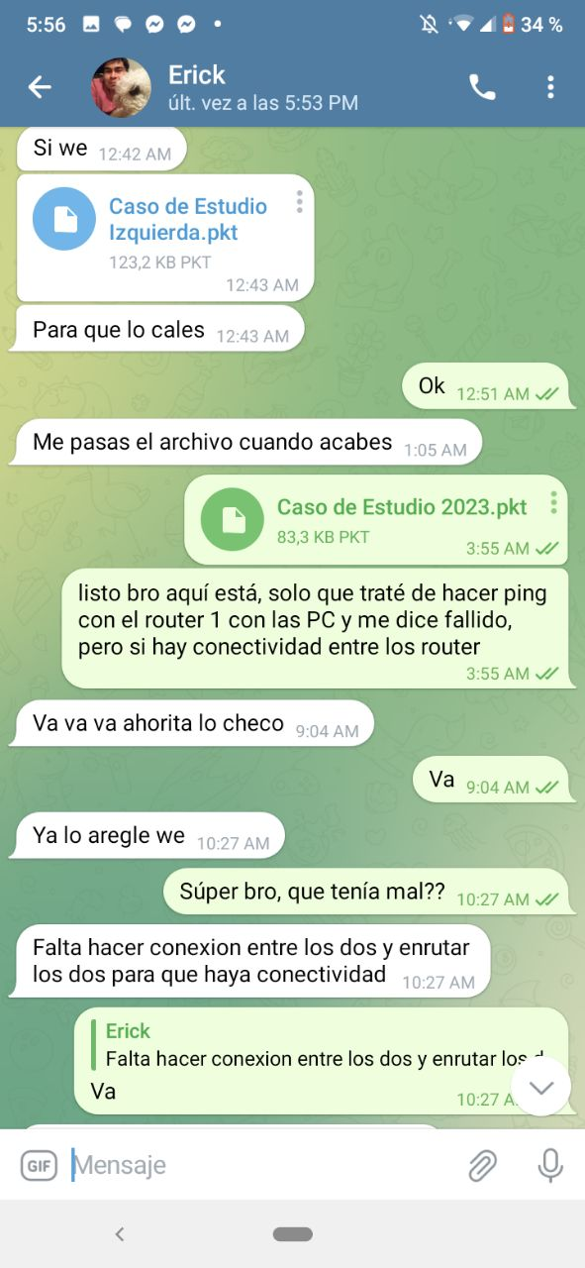
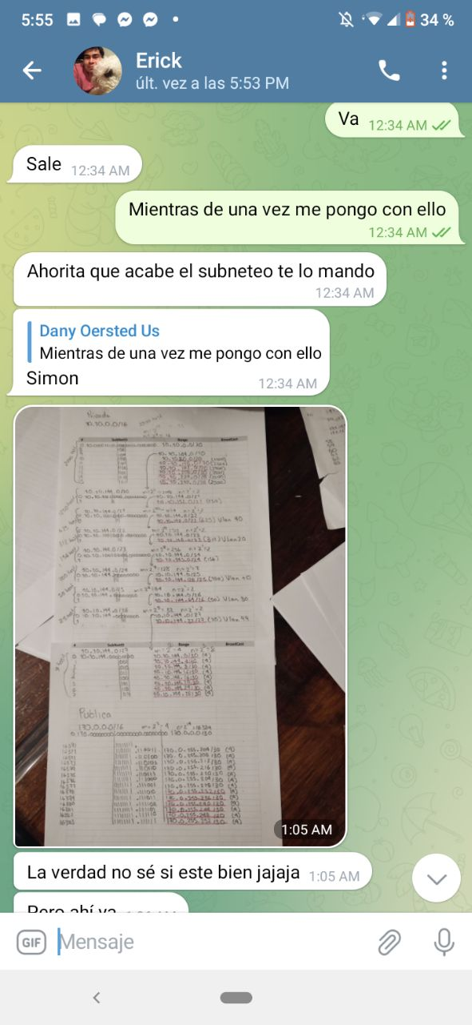
 | Evidencias que demuestren el trabajo en equipo

